상품제안서
리갈패드절취노트B형-A5(127*203) | 상품코드: F26346

 |  |  |  |  |  |  | 02-412-0044 | www.easy1.co.kr
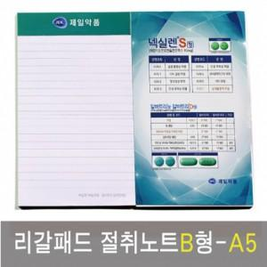

【상세/제작정보】 | 내지 1도,4도 인쇄 별도 문의

【인쇄/포장옵션】 | 풀칼라, 내지인쇄 1도 / 포장불가능

【공급단가】 | 수량 | 500~ | 1,000~ | 3,000~ | 5,000~ | 10,000~
*VAT별도 | 단가 | 1,220원 | 1,200원 | 1,170원 | 1,120원 | 1,080원

【상품 URL】 | https://dev.easy1.co.kr:443/src/goods_detail.php?gdno=26346

